INFO
Celem tego dziennika treningowego jest śledzenie wpływu faz cyklu menstruacyjnego i układu hormonalnego na trening oraz dostarczenie zawodniczce informacji na temat funkcjonowania jej własnego organizmu. Dziennik pozwala zawodniczce śledzić obciążenie treningowe/wysiłek na poziomie dnia, tygodnia i miesiąca. Informacje te mogą być udostępniane trenerowi i dostarczają informacji o obciążeniu treningowym oraz umożliwiają opracowanie bardziej spersonalizowanego planu treningowego dla zawodników.
Jak korzystać z dziennika treningowego?
Zobacz wór na przykładowej stronie.
Zaznacz datę i czas trwania ćwiczenia.
Zaznacz fazę cyklu menstruacyjnego. Zobacz fazy w tabeli obok. Możesz również skorzystać z aplikacji takich jak FitrWoman, Flo & Clue, aby monitorować swój cykl menstruacyjny.Czy jest coś jeszcze do dodania z tego ćwiczenia? Możesz dodać to w polu komentarza.Pod koniec tygodnia oszacuj całkowity wysiłek w ciągu tygodnia. Zaznacz oszacowaną wartość RPE w sekcji "Całkowity tygodniowy wysiłek".Pod koniec miesiąca w tabeli na dole strony miesięcznej zaznacz liczbę i godziny treningów w danym miesiącu.
DZIENNICZEK ĆWICZEŃ |  | MATERIAŁY WYJAŚNIAJĄCE
 | 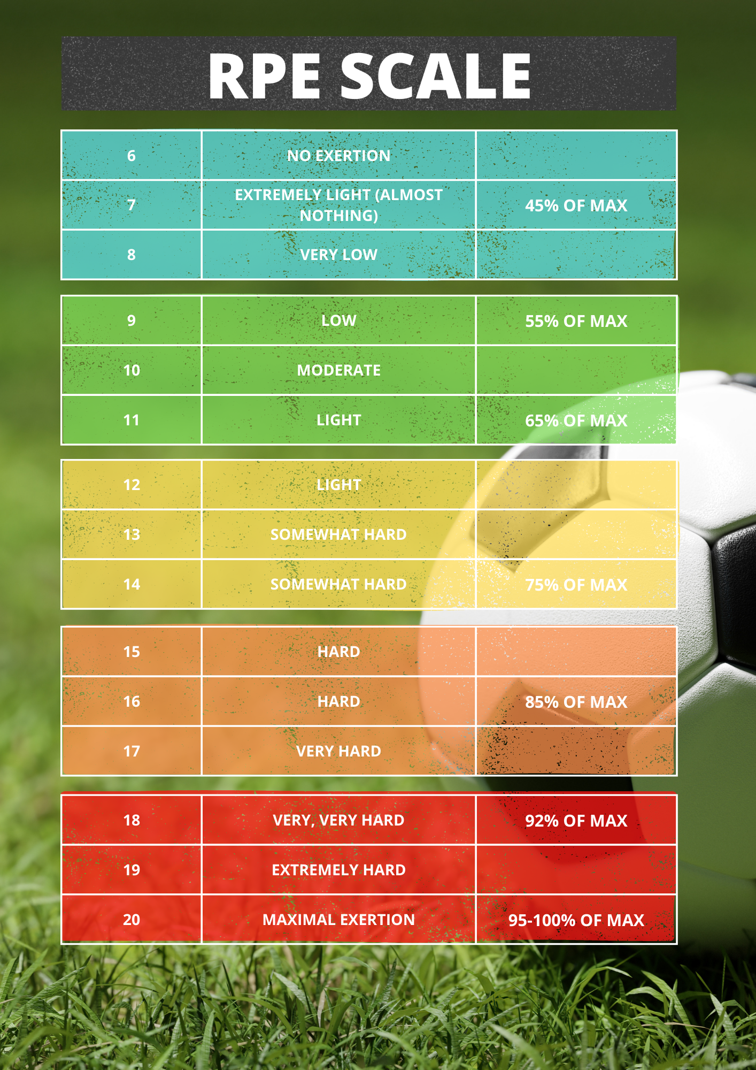 | 